Баги
Number | Title | Priority | Preconditions | Steps | Actual result | Expected result | Environment | Comment
BR-1 | Части страницы расположены зеркально | Medium | Открыть страницу "Ростелеком" https://b2c.passport.rt.ru/ |  | Страница разделена вертикально на две части, в левой части - слоган ЛК "Ростелеком ID", в правой - меню авторизации. | Страница разделена вертикально на две части, в левой части - меню авторизации, в правой - слоган ЛК "Ростелеком ID". | Win10 64-bit Google Chrome 108.0.5359.125 | 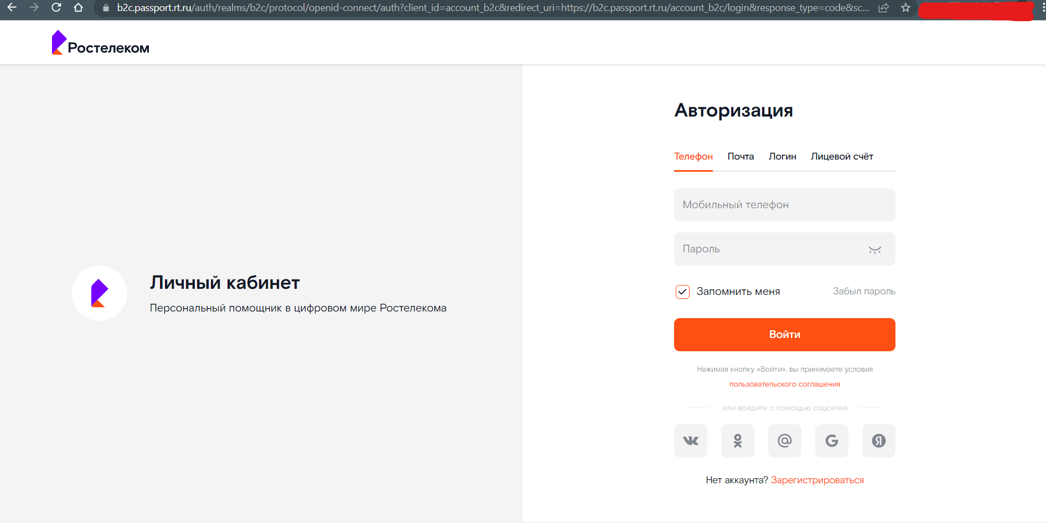
BR-2 | Отсутствует текст в правой части страницы | Medium | Открыть страницу "Ростелеком" https://b2c.passport.rt.ru/ | Кликнуть на ссылку "Зарегистрироваться" | В правой части страницы нет никакого текста | В правой части расположны логотип и продуктовый слоган кабинета | Win10 64-bit Google Chrome 108.0.5359.126 | 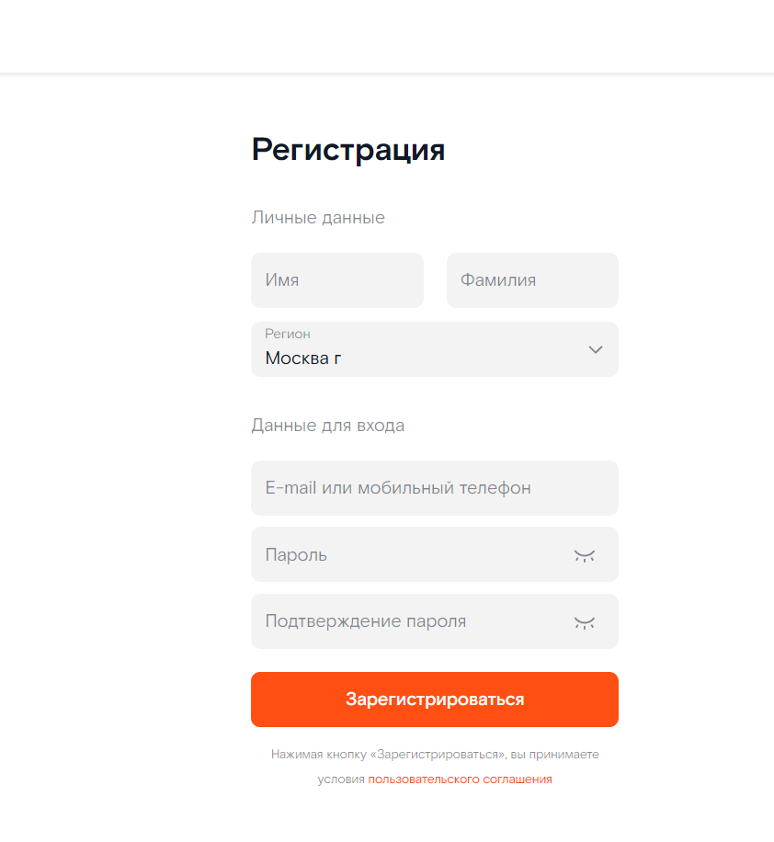
BR-3 | Кнопка "Продолжить" названа "Зарегистрироваться" | Low | Открыть страницу "Ростелеком" https://b2c.passport.rt.ru/ | Кликнуть на ссылку "Зарегистрироваться" | В левой части страницы есть кнопка "Зарегистрироваться" | В левой части страницы есть кнопка "Продолжить" | Win10 64-bit Google Chrome 108.0.5359.127 | 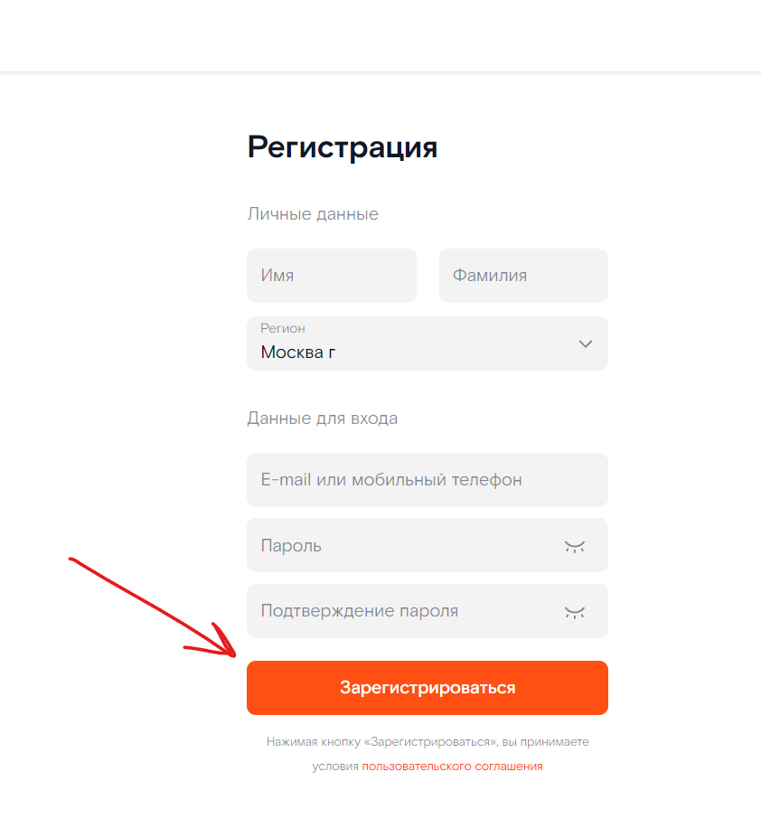
BR-4 | Отличающиеся название поля ввода "Новый пароль" | Low | Открыть страницу "Ростелеком" https://b2c.passport.rt.ru/ | Кликнуть на ссылку "Зарегистрироваться" | В правой части страницы есть поле ввода "Пароль" | В правой части страницы есть поле ввода "Новый пароль" | Win10 64-bit Google Chrome 108.0.5359.128
BR-5 | Отличающиеся названия кнопок "Продолжить" и "Вернуться назад" | Low | Открыть страницу "Ростелеком" https://b2c.passport.rt.ru/ | Кликнуть на ссылку "Забыл пароль" | Под меню табов и формой ввода "Капча" расположены кнопки "Продолжить" и "Вернуться назад" | Под меню табов и формой ввода "Капча" расположены кнопки "Далее" и "Вернуться" | Win10 64-bit Google Chrome 108.0.5359.128

